会員記録異動届
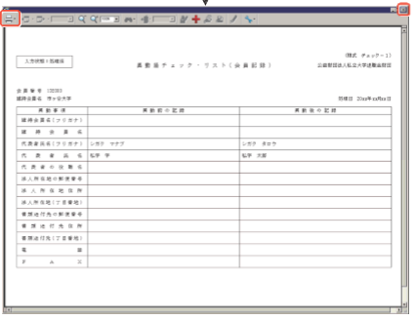
会員記録異動届の申請について |  | 手順書P１５５～1５７

 | 維持会員名、代表者氏名、法人所在地、事務連絡先の変更は、会員記録異動届より申請してください

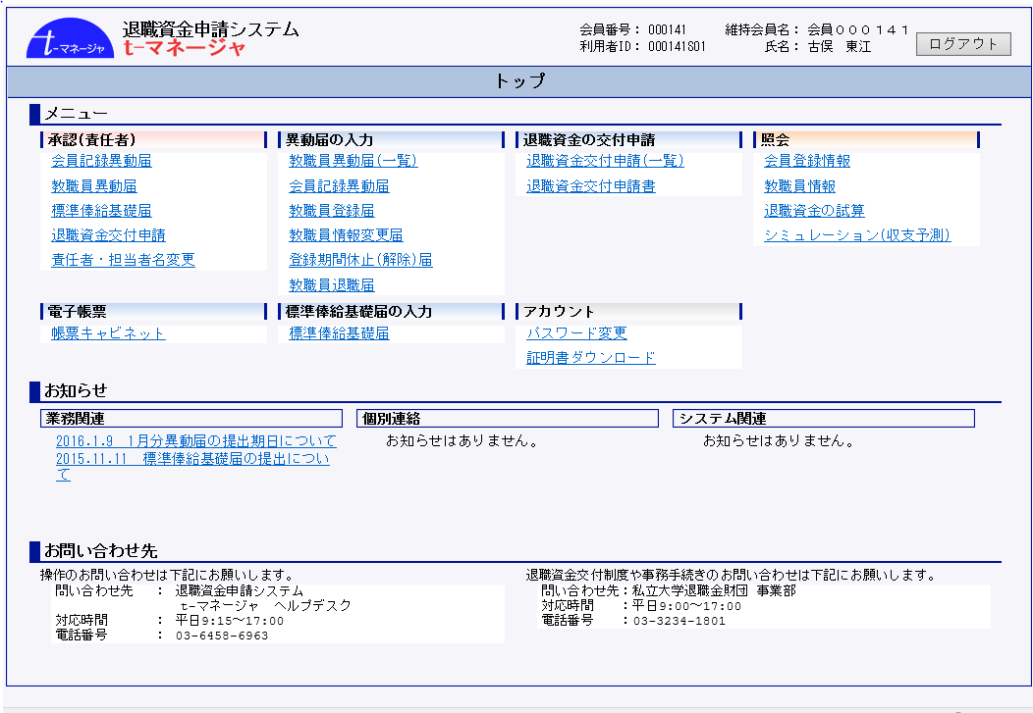

 |  |  | 作成完了後、責任者が承認します。

 |  |  | ※ 承認後、即反映します。

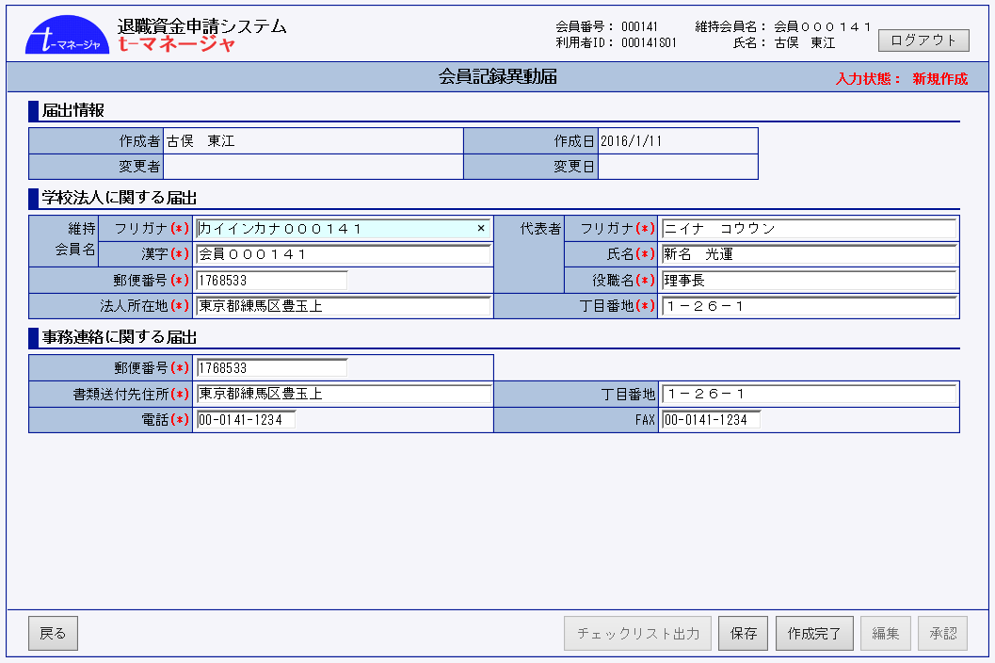
 |  |  | 承認後は、「処理済」 となり、帳票キャビネットに保管されます

